Вопросы
 | Назад в Оглавление
Номер | Дата | Урок | Вопрос | Ответ
1 | 2023-11-26 | Lect4_Part2 | Множество - это итеррируе | Вопрос отпал

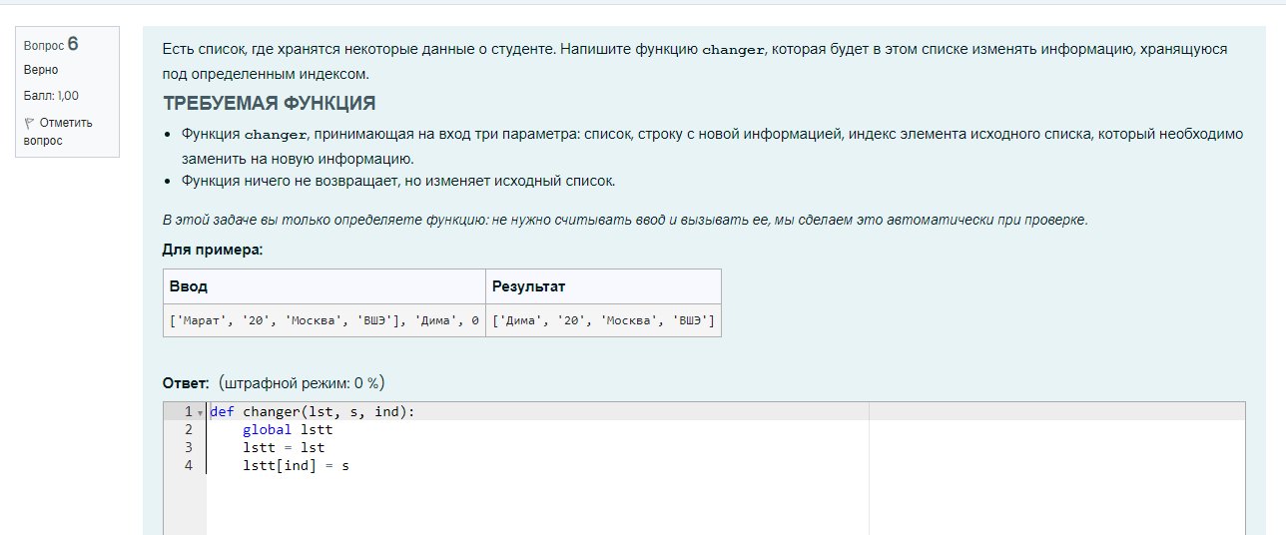
 |  |  | Добрый день! Подскажите, пожалуйста, правильно ли я написала программу
def changer(lst, s, ind):
global lstt
lstt = lst
lstt[ind] = s

Lect10_numpy_класс вопросы
array - 'то получается массив
а списки - это одноноправленный список (из книжки) (или дерево (уже забыла)

42 - число погуглить че это. Что-то прикольное

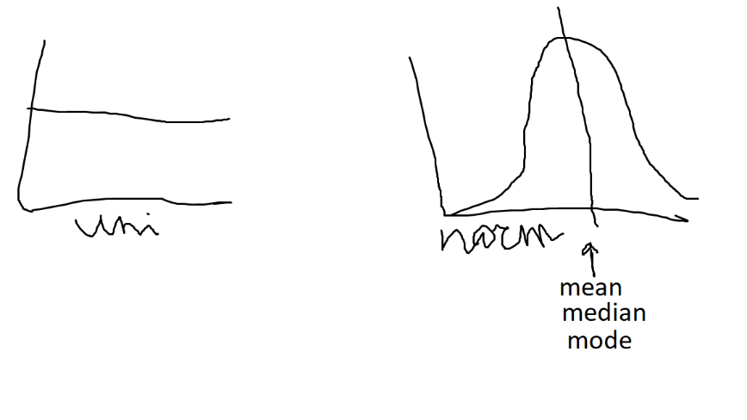

Там где картинка первая
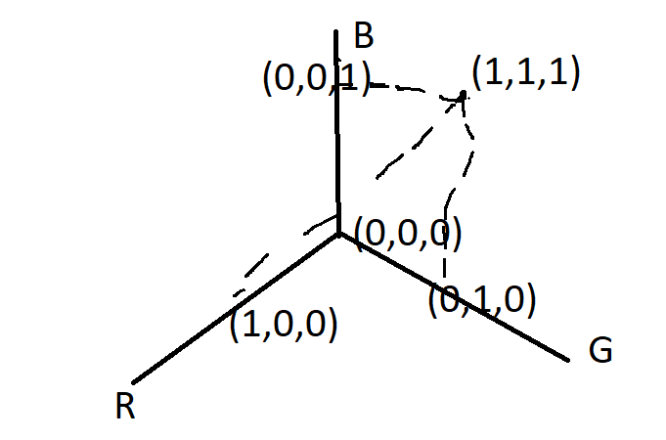

Книга. Тип посоветовал
https://yandex.ru/search/?text=код+тайный+язык+информатики&lr=213&clid=2261451&win=537

В LeedCode появился отдельный раздел для pandas
Kaggle

Lect10_Pandas
Назад в Оглавление
Lect10_Part2 | Lect11_Part1
Работа с таблицами. Основы работы с датафреймами в pandas

Документация | https://pandas.pydata.org/
10 minutes intro (Чтобы освежить в памяти) | https://pandas.pydata.org/pandas-docs/stable/user_guide/10min.html#min
Pandas Cheat-Sheet | https://pandas.pydata.org/Pandas_Cheat_Sheet.pdf

import pandas as pd | Датафреймы являются изменяемой структурой данных. Поэтому: df_new = df.copy() - копия датафрейма df_nenew = df - ссылка на df

df = pd.read_csv("scores2.csv", index_col = 0) | Считываем табличку из файла csv в датафрейм. сделаем так, чтобы первый столбец (с индексом 0) был использован в качестве названий строк (строки будут иметь не номер от 0 до N, а названия, которые мы захотим, важно только, чтобы они все были уникальными, без повторов):
Функция read_excel | Аналогично read_csv считывает данные в формате xls(x)
data.to_csv('titanic_new.csv', index = False) | Записывает датафрейм в файл csv index = False - это нужно чтобы при сохранениеи в файл у нас не становился наш индекс обычным полем, а оставвался индексом

df.shape df.info() df.dtypes df.describe() - выведет красивую табличку с кучей показателей | Гигиенический минимум анализа данных В dtypes object - это строчной тип данных
df.describe() data[['Age', 'Fare', 'Survived']].describe() # также можно применять только к отдельным колонкам | В случае количественных показателей этот метод возвращает таблицу с основными описательными статистиками: count – число непустых (заполненных) значений mean – среднее арифметическое std – стандартное отклонение (показатель разброса данных относительно среднего значения). Выражаясь простыми словами, насколько далеко от среднего арифметического (mean) находятся точки данных. Чем выше значение стандартного отклонения, тем более разбросаны значения в выборке. И наоборот, чем ниже значение стандартного отклонения, тем более плотно упакованы значения. min – минимальное значение max – максимальное значение 25% – нижний квартиль (значение, которое 25% значений не превышают) (25% перцентиль) 50% – медиана (значение, которое 50% значений не превышают) (50% перцентиль) 75% – верхний квартиль (значение, которое 75% значений не превышают) (75% перцентиль) | Подробнее про квантили и перцентили: https://vk.com/@hsotalks-zachem-yaschiku-usy-kvartili-raspredeleniya | https://vk.com/@hsotalks-zachem-yaschiku-usy-kvartili-raspredeleniya
data.describe().applymap('{:,.2f}'.format) | Чтобы сделать форматирование читабельнее
data.describe(include=['object']) | Просто describe - выводи т статистику только по числовым и булевым значениям А если нам нужно посомтреть еще и по текстовым, то нужно использовать include=['object'] В таком варианте выведетеся следующая статистика: count - Кол-во данных (кол-во ненулевых(не Nan) значений) unique - Кол-во уникальных значений top - Выводит значения, которые чаще всего встречаются. В каждом столбце своё. freq - Относится к строке, которая выведена в top и означает кол-во встречаемых значений в строчке top | 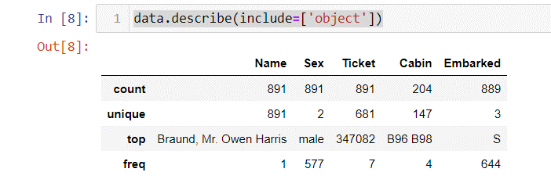

Series: столбец в датафрейме | df['catps'] df.catps - можно и так, но только если в названии столбца нет пробела М141БПЛТЛ024 - это индекс Получается что Series - это что-то между Словарем и Массивом (Есть ключ-значение и все элементы одного типа) | id М141БПЛТЛ024 7 М141БПЛТЛ031 8 М141БПЛТЛ075 9 М141БПЛТЛ017 9 М141БПЛТЛ069 10
df['catps'] - вернет объект Series df[['catps']] - вернет объект DataFrame | type(data['Age']) - pandas.core.series.Series type(data[['Age']]) - pandas.core.frame.DataFrame

Операции с таблицами
df.head() # выдаст первые 5 строк df.tail() # выдаст последние 5 строк df.sample(5) #выдает 5 случайных строк (просто некая выборка (всегда разные строки отдает)) | Можно вывести первые или последние строки таблицы, используя методы .head() и .tail() Внимание: это просто первые и последние строки таблицы «как есть». Никакой сортировки не происходит! Или можно так df.head(10) # первые 10 строк
df.columns | Получить список названий столбцов df.columns[5] - Out: 'polth' type(df.columns) - pandas.core.indexes.base.Index c = list(df.columns) print© ['catps', 'mstat', 'soc', 'econ', 'eng', 'polth', 'mstat2', 'phist', 'law', 'phil', 'polsoc', 'ptheo', 'preg', 'compp', 'game', 'wpol', 'male'] | Index(['catps', 'mstat', 'soc', 'econ', 'eng', 'polth', 'mstat2', 'phist', 'law', 'phil', 'polsoc', 'ptheo', 'preg', 'compp', 'game', 'wpol', 'male'], dtype='object')
df.index | Получить список индексов датафрейма | Index(['М141БПЛТЛ024', 'М141БПЛТЛ031', 'М141БПЛТЛ075', 'М141БПЛТЛ017'], dtype='object', name='id')
df.columns my_cols = list(df.columns) my_cols[0] = "cps" df.columns = my_cols # сохраним изменения в самой базе df df.columns # все обновилось! | Переименование столбцов
df['gogo gogo'] = df['mstat'] df[["soc", "polsoc"]].head() - если нужно выбрать более одного столбца | Добавление столбца Обращение к стобцу происходит через квадратные скобки и обязательно в кавычках Можно обратиться через точку, например так: df.mstat Но в случае если в название есть какие-то недопустимые символы вроде пробела это не получися
df['mstat'] | Выбра столбца по названию
df.loc['М141БПЛТЛ031'] df.loc[['М141БПЛТЛ031','М141БПЛТЛ069']] # строки для двух студентов df["М141БПЛТЛ024":'М141БПЛТЛ069'] - Если нам нужно выбрать несколько строк подряд, то .loc не нужен | Выбор строк по названию Как Python понимает, что мы просим вывести именно строки с такими названиями, а не столбцы? Потому что у нас стоят одинарные квадратные скобки, а не двойные, как в случае со столбцами.
df.iloc[2] df[1:3] - Если нужно несколько строк подряд, можно воспользоваться срезами df.iloc[[1, 2, 5, 10]] - Если нужно несколько строк не подряд, можно просто перечислить внутри списка в .iloc: | Выбор строк по номеру
# двоеточия тут это срезы df.loc['М141БПЛТЛ024':'М141БПЛТЛ075', 'econ' : 'law'] df.loc['М141БПЛТЛ024', :] df.loc[:, 'econ' : 'law'].head(10) | Если нам нужно несколько столбцов подряд, начиная с одного названия и заканчивая другим, можно воспользоваться методом .loc см. Середину Lect10_Part2 Внимание! Срезы по названиям захватывают весь указанный диапазон включая правый столбец. Но если делать срез по индексу (как по числовому значению), то правая граница не будет включаться.
df.iloc[0, 0:5] | iloc - работает по индексу(по порядковому номеру) | cps 7.0 mstat 9.0 soc 8.0 econ 8.0 eng 9.0 Name: М141БПЛТЛ024, dtype: float64
Синтаксис кода с .iloc несильно отличается от синтаксиса .loc. В чем разница? Разница заключается в том, что метод .loc работает с текстовыми названиями, а метод .iloc – с числовыми индексами. Отсюда и префикс i в названии (i – индекс, loc – location). Если мы попытаемся в .iloc указать названия столбцов, Python выдаст ошибку |  | https://pandas.pydata.org/pandas-docs/stable/user_guide/indexing.html

Фильтрация
df[df['law'] < 7] | Фильтрация прям почти как в NumPy | Похоже чем -то на listcomprehension

Удаление пропущенных значений
df.dropna() - так просто выведет датасет без пустых значений df.dropna(inplace=True) - так применит результат функции dropna к датасету и удалит в нем строки с пустыми значениями | Удаляет все строки, в которых хотя бы в одной ячейке были пропущены значения (равны Nan) Читается как дроп эн эй | Если в колонце есть пустые значения, а колонка была типа int, то её тип сразу станет float Если из колонки удалить значения Nan, то тип всё равно останется float
Преобразование типов столбцов |  | c
df['phist'] = df['phist'].astype(int) df['male'] = df['male'].astype(bool) | Метод .astype() - преобразует тип данных стобца в тот, который мы укажем

del df['gogo gogo'] | Деструктор del можно использовать если хотим насовсем удалить какой-то столбец

Описательные статистики и базовые графики
Вместо полного описания датафрейма методом describe можно получать отдельные значения определенных метрик | Запись тут такая же как в numpy, но вместо массива мы передаем Series
df['mstat'].mean() | Среднее арифметическое
df['mstat'].std() | Стандартное отклонение
df['mstat'].min() | Минимальное
df['mstat'].max() | Максимальное
df['mstat'].quantile(.25) | 25-ый перцентиль
df['mstat'].quantile(.9) | Квантиль 90%
df.median() | dict(df.median())
df['mstat'].mode() | Самое частовстречаемое значение
df.loc["М141БПЛТЛ023"].mean() | Запрос статистики по отдельным наблюдениям (строкам) Средний балл студента по всем курсам

Графики
import matplotlib | %matplotlib inline #это магическая функция, которая позволяет отрисовывать графики в тетрадке (но уже работает и даже если не запускать эту строчку, но это как дань уважения)
Построим гистограмму для оценок по теории игр.
df["compp"].plot.hist(); # histogram | Если не поставить точку с запятой, то выведется еще миниИнфо, на исполняемость кода она не влияет Обращаемся к колонке df["compp"] .plot.hist() - делаем гистограмму
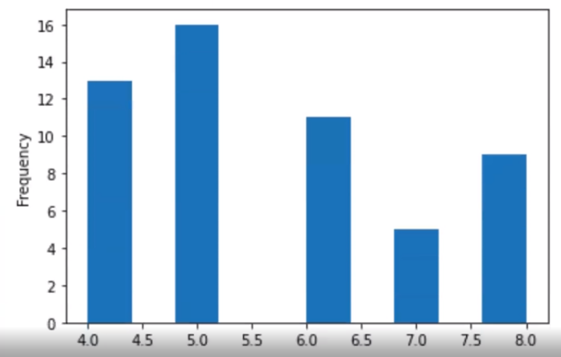
 | Внизу на линии - это оценки
 | Слева - частота, т.е. кол-во этих самых оценок
 | Т.е. пятерок у нас здесь было 15 штук

 | Что показывает этот график? Он показывает, сколько студентов получили те или иные оценки.

df["game"].plot.hist(color="red"); #это hex color | Поменять цвет гистограммы
df["game"].plot.hist(color = "red", bins = 5, edgecolor = 'black') | Поменять число столбцов и цвет границ столбцов

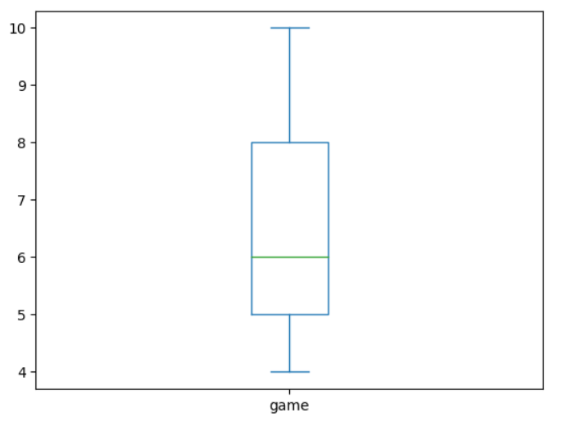
Строим Ящик с усами (свеча)
df["game"].plot.box(); # boxplot
 | два усика и коробочка
 | нижняя часть коробочки - это нижний перцентиль
 | зелененькое - это медиана
 | верхняя - 75%
 | усы - это не всегда минимальное и максимальное значение
 | Усы графика могут откладываться по-разному: если в переменной встречаются нетипичные значения (выбросы), то границы усов совпадают с границами типичных значений, если нетипичных значений нет, границы усов соответствуют минимальному и максимальному значению переменной.
 | Подробнее про ящик с усами см. здесь.

Lect11_Part1
Разные операции с Датафреймом
data['FamilySize'] = data['SibSp'] + data['Parch'] | Создали новый столбец как сумма двух других
data['Alone'] = data['FamilySize'].apply(lambda x: 1 if x == 0 else 0) | Применение лямбда функции: создадим переменную, которая бы нам показывала, что пассажир ехал в одиночку. Такой пассажир путешествовал без родственников
def return_title(full_name): return full_name.split(', ')[1].split('.')[0] + '.' data['Title'] = data.Name.apply(return_title) | Применим функцию посложнее Из строки Name достали титул (Mr, Mrs …)
data['Title'].unique() | Выведет массив уникальных значений заданного столбца
data['Title'].nunique() | Выведет кол-во уникальных значений заданного столбца
data['Title'].value_counts() | Подсчитает частоту встречаемости каждого значения
data['Title'].value_counts(normalize=True) # * 100 | Подсчитает частоту встречаемости каждого значения в процентах
data['Title'] = data['Title'].apply(lambda x: 'Misc' if x not in ['Mr.', 'Miss.', 'Mrs.', 'Master.'] else x) | Переименовывем редковстречающиеся титулы в Misc (Другие)

Сортировка датафрейма (время лекции 11_1: 1:13:00)
data.sort_values(by=['Age']).head() | Сортируем по возрасту, по умолчанию сортирвка по возрастанию
data.sort_values(by=['Age'], ascending=False).head() | Сортируем по возрасту, теперь по убыванию
data.sort_values( by=['Age', 'Fare'], ascending=False).head(15) | Сортируем сперва по возрасту (по убыванию), , потом по стоимости билета (по убыванию)
data.sort_values(by=['Age', 'Fare'], ascending=[False, True]).head(15) | Сортируем сперва по возрасту (по убыванию), , потом стоимости билета (по возрастанию)

Группировка
data.groupby('Pclass')['Fare'].mean() data.groupby('Pclass')[['Fare']].mean() - то же самое, но просто выглядит красивее | Внутри скобок мы указываем по какому признаку(полю) мы будем группировать наши данные Т.е. индексом станут уникальные значения этого поля (Pclass в данном случае) Далее в квадратных скобках мы указываем колонки, по которым будем высчитывать метрики в разрезе PClass. То есть здесь мы высчитываем среднее арифметическое от стоимости билета в разрезе пасажирского класса. | 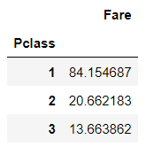 Pclass 1 84.154687 2 20.662183 3 13.663862 Name: Fare, dtype: float64
data.groupby('Pclass')[['Fare']].mean().reset_index() | Если мы хотим, чтобы Pclass перестал быть индексом, а был обычной колонкой, то можно применить мметод reset_index который его сбросит и проставит обычные индексы от 0 до ..
data.groupby('Pclass')['Fare'].agg(['min', 'max', 'median', 'mean']) | Посчитать сразу несколько метрик по колонке

Еще функции
data['Age'].isnull() | Проставит значение True - если значение колонки Age = Nan, и False в тех строках, где значение колонки Age не равно Nan
data['Age_Median'] = data['Age'].fillna(data['Age'].median()) | fillna сделает расчет только для полей которые Nan сохраняю результат заполнения в новую колонку
.transform() data.groupby('Sex')["Age"].transform('median') | Метод который трансформирует данные # эта функция возвращает нам колонку возраст, где все значения заменены медианой по условию пола # data.groupby('Sex') - группирует наши значения по полу # ['Age'] - колонка, с которой работаем # transform('median') - высчитывает медианный возраст для каждого пола и подставляет ее вместо значения | 0 29.0 1 27.0 2 27.0 3 27.0 4 27.0 ... 887 29.0 888 27.0 889 27.0 890 29.0 891 29.0 Name: Age, Length: 892, dtype: float64

Lect11_Pandas_Matplotlib
Назад в Оглавление
Lect11_Part2

import matplotlib
%matplotlib inline

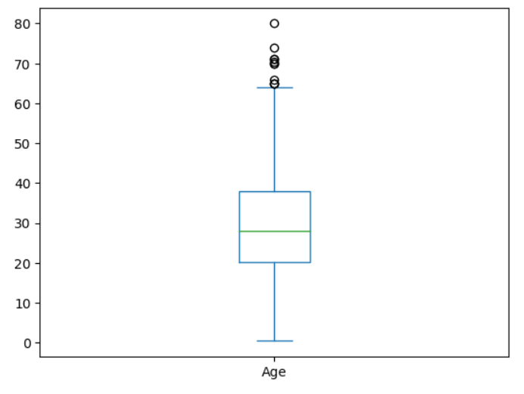
data.Age.plot.box();

